Hoja1
Fecha y hora | Fecha | 1-2 | 2009-02-02 | 2009-02-03 | 2025-02-04 | 5-Feb-09 | Feb-09 | Feb-09 | febrero 8, 2009

 | Hora | 4:00:00 |  | 4:30:00 |  | 1 |  | 1
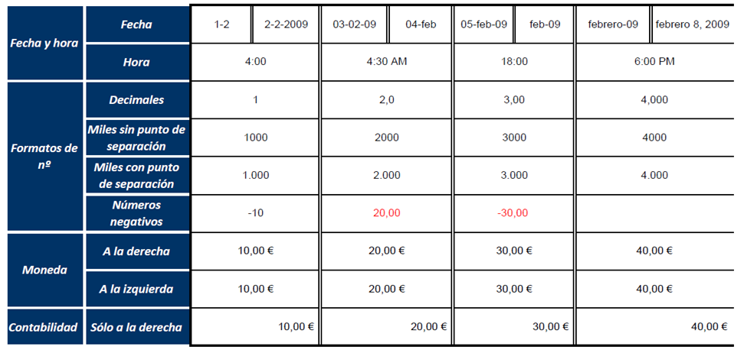
Formatos de no. | Decimales | 1 |  | 2 |  | 3 |  | 4

 | Miles sin punto de separación | 1000 |  | 2000 |  | 3,000 |  | 4,000

 | Miles con punto de separación | 1,000 |  | 2,000 |  | 3,000 |  | 4,000

 | Números negativos | -10 |  | 20,00 |  | -30.00

Moneda | A la derecha | 10.00 € |  | 20.00 € |  | 30.00 € |  | 40.00 €

 | A la izquierda | 10.00 € |  | 20.00 € |  | 30.00 € |  | 40.00 €

Contabilidad | Sólo a la derecha | 10.00 € |  | 20.00 € |  | 30.00 € |  | 40.00 €

